济南黑黑中介托管名单
序号 | 公司名称 | 不法行为 | 备注
1 | 山东润铭房地产经济有限公司 | 不退押金 | 不退押金
2 | 绿萝公寓（已改名炫客公寓） | 想尽一切办法扣钱，不退押金
3 | 汇鲁（栖迟公寓） | 电费水费各种费，不退押金套路奇多 | 备注:有涉黑犯罪嫌疑
4 | 爱租房 | 不退押金
5 | 贤文花园26号楼101 | 租房后各种附加费用，不退押金
6 | 新住 | 疑似原爱租房地产
7 | 蔷薇公寓 | 退房扣除俩月租金，电表转的快
8 | 宝佐房产 | 不退押金，想尽一切办法扣钱，设施不维修
9 | 安乐居 | 不退押金，套路多
10 | 桔子公寓 | 加装电表，电表跑得快，电价高，押金拖着不退，公共区域卫生差 | 我的押金次月月底退的，没扣，每个屋独立电表，8毛5一度，热水器全天高温开的话公摊多，卫生啥的看自己和合租的人吧，
11 | 天筑 | 房源性价比低，新旧小区比同小区的价格贵，而且公司人员多，态度不太好
12 | 领寓 | 房型大多是改的，同样公司员工多为男生，擅长洗脑，逼单，比其他房源，贵，贵很多，善忽悠
13 | 橙果公寓 | 不退押金！提前一个月交房租！员工男男女女都有。租房是一人 催租是一个人 管家是一个人。扣押金 水电结算不清楚。并且毫无底线承诺。最后承诺兑现不了告诉你以合同为主。并且有200%违约金。每月150管理费 |  |  |  | 。
14 | 中合公寓 | 电路坏了，得自己掏钱修，说住进来是好的，态度很恶劣，当间电表收费，房间外的在收一部分，还有管理费，换房费，续租费等
15 | 佰信公寓 | 小公司，对租客极不礼貌，打电话不接。租之前承诺的都办不到，说好配的电器租以后都不管了。
16 | 青庭一家 | 定金半月房租，提前半个月收房租，没有额外费用，房间独立电表，提前退房扣押金，只退整月房租。还算是比较合理的 | 房租偏贵 家具偏便宜的那种
17 | 济南青朴公寓管理有限公司（成家） | 定金整月房租，留房三天不签合同不退定金，套路很多，后面各种费用违约金两倍，房租收费提前一个月不会提前告知，提前一个月收房租，提前退房要收取两个月的房租作为违约费，收物管费（每月，说是东西自然损坏会保修收取的物业加管理费，人为损坏就算交了管理费也不给修）、水费（30每人每月）、钥匙管理费，电费自付（电表跑的比一般电表要快）。
18 | 逸家公寓 | 员工签订的合同押金盖的公司章，公司不认，员工离职卷着钱跑了，太不正规 不退押金，套路多
19 | 鑫荣有家 | 济南各区有群租房，被相关部门查处后，拖延半个月不退租，已经退了的也不退房管费、物业费。租房时需交房租、中介费、房管费（365）、物业费、押金、预存电费（不好退），房管基本啥也不管，有问题找他反应，只要不是行为恶劣或者影响大的，一律不管，合同未到期不允许退租，租客违约，违约金双倍
20 | 王龙 勾海鹤 | 微信号：王龙 bin18245068423 勾海鹤 HH-GSQ 勾海鹤对象 XG867312694 各种套路不退押金 各种名义费用 高新万达附近都有 问不说是公司的说是个人的以个人得名义签合同 合起伙来演戏坑人 签合同也不承认。贤文花园新南区 明湖太学苑 聚鑫旺园 盛世花城
21 | 济南活力橙公寓管理有限公司（已跑路！！！！！已更名换姓秽土转生！！！！！！ | 已跑路！！！！！原卓寓，济南金牌管家商业管理有限公司（三年换了三个名字），统一征信码：91370102MA3R01MF21。公司位置在万科海宴门。有个在豆瓣发房屋信息的管理，姓郭（现怀疑就是公司法人代表），手机号15554100476，微信号x2000900，豆瓣昵称：泡面先生（提前离职跑路，打电话就是建议你直接起诉）。还有一个房管宗岚晴（装死中）18866405502，微信号同手机号。以及另一个房管高柠（也就是高庆汕，公司财务，电话打不通，接电话的人自称是山东九万间，说自己受住建局委托，清算活力橙的纠纷【疑似诈骗】），手机号18668960289，微信号：dashan0823。和大多数中介托管机构一样，签合同的时候说的天花乱坠，还说自己就是房东，其实都是托管，真有问题了找不到人，装死。退房的时候押金不退，还要再交半个月房租。中途转租出去，还要再给他们300块钱。如果是他们转租出去的，你不仅要交300块钱，还要交中介费。 | 关于退押金的某乎避雷贴：https://zhuanlan.zhihu.com/p/393692495，https://www.zhihu.com/question/458355289/answer/1980836443；全是在建议要押金就直接起诉的，另附济南历城区人民法院执行公告：http://jnanlcqfy.sdcourt.gov.cn/jnanlcqfy/ggsd30/_2788224/8167610/index.html，发布时间是2022年02月09日。 | 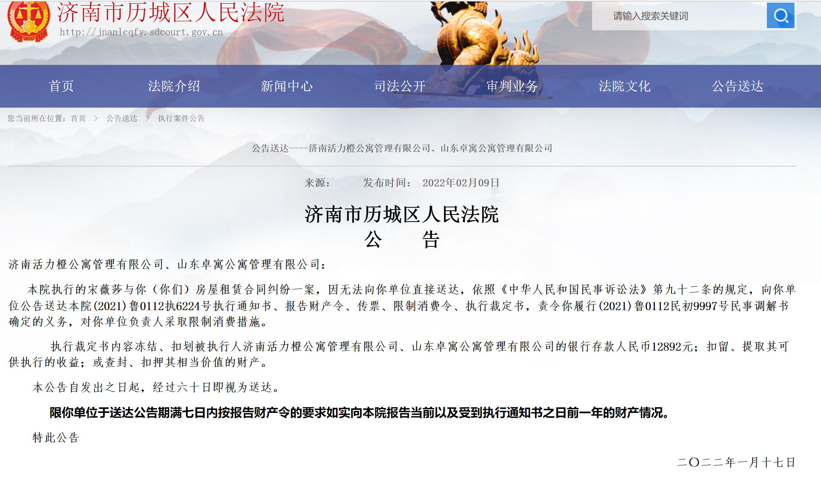
22 | 山东幸福依家公寓管理有限公司 | 跟鑫润优家可能是一家，这两家都不要租
23 | 济南瓦舍物业管理有限公司（瓦舍公寓）（暂） | 曾用名：济南瓦舍房地产经纪有限公司，社会统一征信码：91370105MA3QGNH983
24 | 济南历下住的好房产中介信息咨询服务中心（暂） | 地址：山东省济南市历下区浆水泉路16号卓越时代广场3号楼西侧南数第一间
25 | 简家公寓（业务员：生明义） | 人巨煞笔，坑押金。不退。
26 | 济南七彩公寓（房时尚）现改名悦住寓好 | 签合同前说话特别好，签完合同就变样。 七彩公寓一个男销售，微信号:wu13187463667 微信名:老子爱大理 租房之前说的比唱的好听，先给你租房报个高价，见你犹豫，找各种理由说能给你降100，看你还犹豫，就说他跟经理熟，然后和经理串通好之后再给你降50，其实降完之后的价格还是比正常租高。租完之后，他直接脱手不管，平时说话贼难听，有点事找他他就跟个大爷似的，动不动就“给你脸了”“老子”等等，发微信不回打电话不接，门坏了进不去，给他发微信打电话都不吊你，切记，误踩坑 补充：各种不合理收费，想着法儿的收押金，门禁收100，空调安装收1000，不交1000押金就交400安装费
27 | 中豪房地产（暂）
28 | 金源公寓（暂）
29 | 国源公寓（暂）
30 | 个人 ：聂佳宾，何琦（槐苑新城，经纬家园） | 1.东西坏了不修，不退 押金 2.预收房租，但不交给房东（即将到期前仍收3个月，导致租客被房主赶走）
31 | 个人:韩文涛+ 张道阔（北大槐树家园） | 1.东西坏了不修，不退 押金 2.预收房租，但不交给房东（即将到期前仍收3个月，导致租客被房主赶走）3.两人来回倒腾合同，都不负责
32 | 个人:韩文涛+ 张道阔（北大槐树家园） | 不给大房东房租，房东房客两边坑
33 | 淘房（暂） | 不收中介费，但是商水商电，还有乱七八糟的费用
34 | 优客之家 | 不退押金，还多扣一个月房租，霸王条款，入住之前什么都不说，退房时各种费用
35 | 个人：张宝新、王玲 | 夫妻二人合伙骗，德州齐河县人，身份证号：372430198208024215， 1.租客不打扫厕所卫生，每个房间扣200 2.押金不退，没有任何违约，一拖再拖，态度蛮横
36 | 山东寓到家公寓管理有限公司 | 已跑路！！！法人：杨超。千万不要租这个公司，好多人都被骗房租，欠押金不退！目前我已经提起诉讼了，等待开庭。跟房东的合同到期了还骗租客继续预交三个月房租！导致租客被房东驱逐。原员工孟振豪（微信号：mengzhenhao9527是个骗子，帮着公司骗租客房租）
37 | 美丽屋 | 已跑路
38 | 汇鲁
39 | 旺客公寓 | 目前发现是扣各种押金各种费用里最狠的 公众号换壳轨迹：住家->旺客公寓->公寓伴我行（现用名）
40 | 好住房
41 | 安家 | 孙伟郭赫两个黑中介 提供不平等格式合同 不转租扣押金和交的所有房租费用 反正小心东北的中介很有道理
42 | 蜗牛（窝牛）--巨坑！！！ | 1. 开始租房合同签的特别不正规，后来估计快倒闭了要求重新签合同，合同期一年，不签一年就得搬走。2. 原本是包含物业费的，签合同的时候让自己交物业费。3. 本来是无线免费使用的，没有告知的掐断无线网，让缴费才给开网。4. 带看的房源跟定好的不一样，骗你说之前定好的房源没有了
43 | 山东九万间管理运营有限公司 | 山东省济南市历城区花园路101号海蔚大厦1611室。 | 这两家是同一个控股人
44 | 山东九万间酒店管理有限公司（山东栖寓酒店管理有限公司） | 山东省济南市槐荫区经十路28988号乐梦公寓2号楼509。张某,女，微信号：XZ-yaokuaile，中介。可以
45 | 中柱 | 中介崔某某 女 用假房源长期欺骗客户
46 | 朴宿 | 老板卷钱跑路诈骗金额达百万
47 | 汇海租房融创文旅城店-个人（魏通） | 中介姓魏，逼单，骗你提早交定金订房子，定金一个月房租。后期又说房东不租了，没有合同，押着定金不退，问就说在财务那边，过两天再问直接不回了，人很嚣张，小公司财务不透明，还说有操作空间做账，目前已申请法律途径起诉。奉劝大家交定金之前一定要联系房东签合同，或者看好了再交钱。交定金房东或中介不租房子是要付双倍赔偿的。 | 群主提示：我同事，这人干私单，这钱根本就没有入公司的账，唬你的，你那边起诉我们公司没用。。。我这边公司对账群里没有看到这比钱
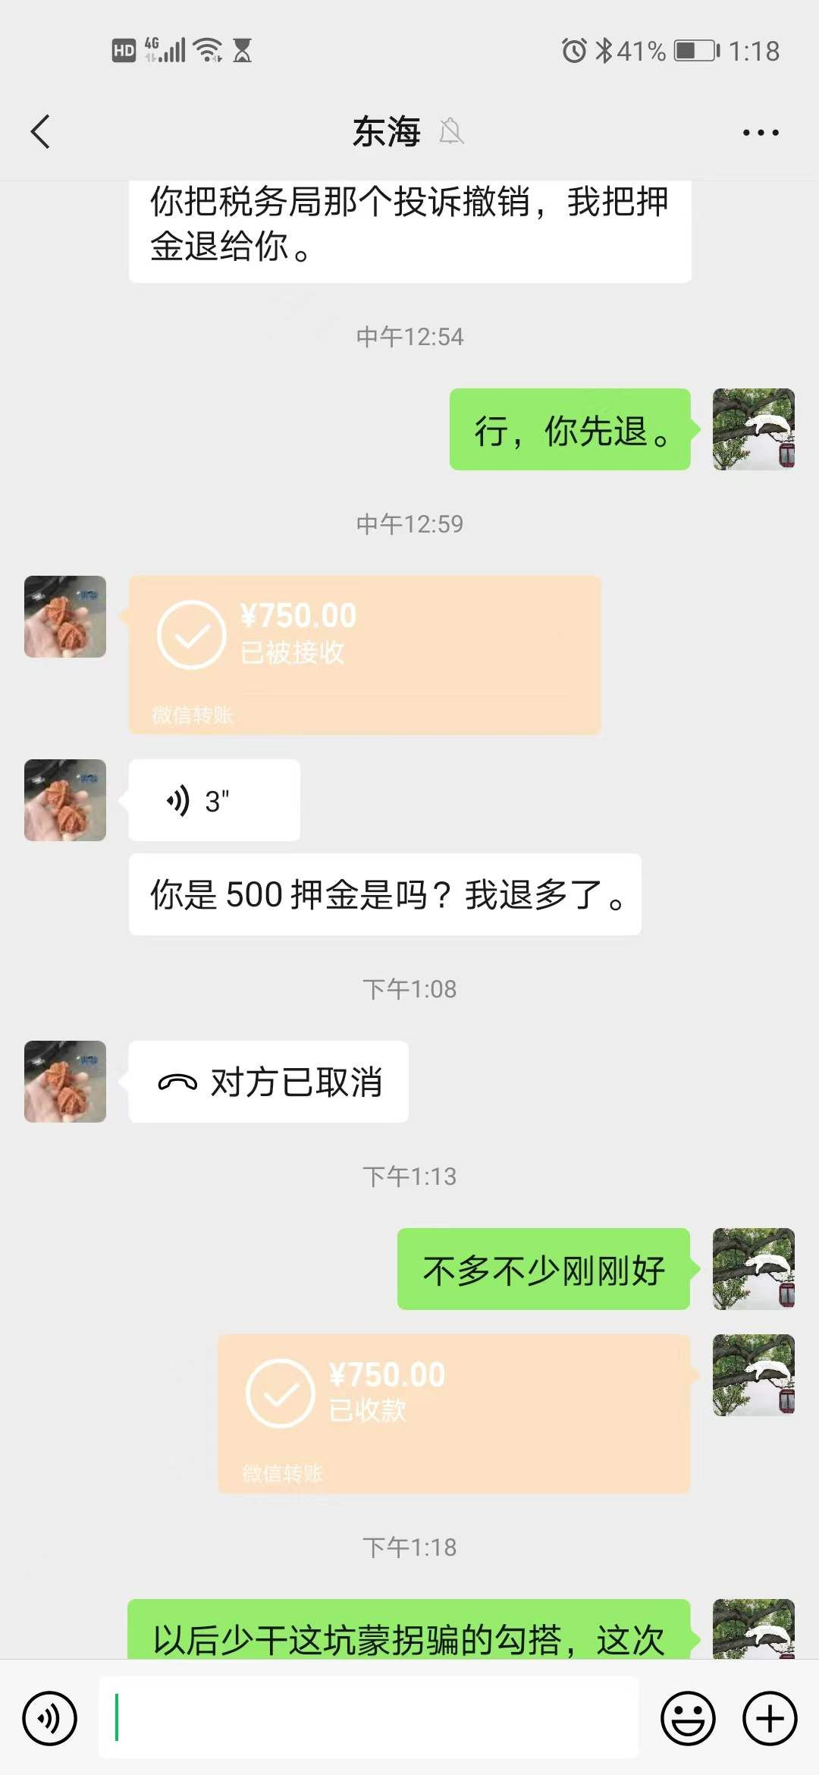
48 | 红璞公寓 | 押金退的特别慢，而且不退全 只给一部分
49 | 济南翔盛房地产营销策划公司（刘东海） | 不退押金
50 | 济南鑫尚物业管理有限公司 | 不退押金，不退电费 ，电跑的快，屋内有损坏不修
51 | 鲁之夏 | 说不收中介费签合同的时候收管理费跟中介费一样的，不想给退押金。隐瞒房子的实况，嘴里没实话。
52 | 新生活家园北区38号楼2单元2603（中介：张伟成） | 不退押金，拖了快一个月了，打电话不接，发消息不回 中介身份证：370827199306061315 中介手机：15653736353
53 | 二房东：凤凰国际北区张方女的 | 不退押金，各种理由扣，态度不好，身份证信息假的
54 | 房东：王欣 | 拉屎洗澡3-5个小时，很墨迹，办事不利索 每天在你门口吃饭loft户型狭小很挤 押金一个月了不退，墙皮掉说我不关窗户硬掰
55 | 国源美寓（牛旺庄小区旁边那个） | 不退押金，合同写的清清楚楚，各种不退
56 | 宝佐有限公司，收款人是孙玉松 | 一开始收的保洁维修费，呢，没人打扫坏了的自己掏钱修找他就赖账，各种理由不退押金，暖气找的收债公司的独门收，垃圾中的垃圾
57 | 济南玖旺房地产经纪有限公司 | 1.拖欠预交房租数千2.已经支付维修管理费，各种理由不提供服务，态度非常恶劣
58 | 草山岭领先房地产 恒泽房地产 | 不退押金 黑中介
59 | 江马公寓 | 已跑路
60 | 刘光菊 | 不退押金，母的，记住这个人就行，应该是二房东那种，我租的是保利华庭
61
62
63 |  | u；*
64 |  | 啥时候押金退了啥时候能吐口气了
65
66
67
68
69
70
71
72
73
74
75
76
77
78
79
80
81
82
83
84
86
87
88
89
90
91
92
93
94
95
96
97

 |  | uiuu那今年☺️

 |  | 进您

 |  | *就😄

 |  | 奴南极 |  |  | 就你那

 |  |  |  |  | 会。n酷基金

